封面
北森一体化管理系统业务调研与配置信息收集

版本：FY22Q1

调研说明
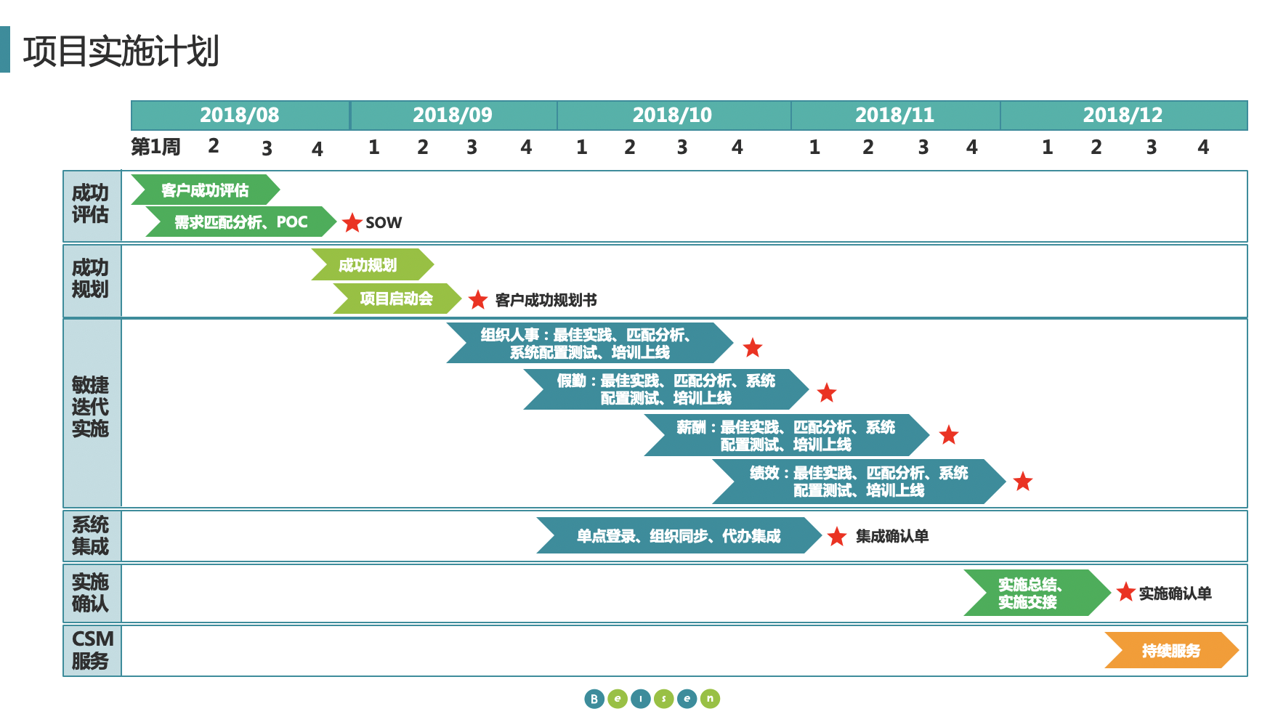
北森一体化管理系统业务调研与配置信息收集
项目 | 说明
调研目的 | 梳理贵司集团、各分子公司业务现状和目标
 | 参考北森最佳实践案例，确认信息化功能诉求
 | 收集系统开通及配置所需必要信息
调研形式 | 现场沟通会（or 电话会议）
调研产出 | 《北森一体化实施工作清单》
调研时间 | 2020.01.01-2020.01.01
调研工作整体负责人 | 客户方： | XXX | 北森方： | XXX
调研工作规划安排
项目 | 调研表sheet页 | 负责人 | 计划时间 | 完成时间
企业及业务概况 | 企业概况 | XXX | 2020.01.01-2020.01.01 | 2020.01.01
组织人事 | 组织员工管理 | XXX | 2020.01.01-2020.01.01 | 2020.01.01
 | 人员指标库 | XXX | 2020.01.01-2020.01.01 | 2020.01.01
 | 审批流程 | XXX | 2020.01.01-2020.01.01 | 2020.01.01
 | 系统配置 | XXX | 2020.01.01-2020.01.01 | 2020.01.01
 | 报表 | XXX | 2020.01.01-2020.01.01 | 2020.01.01
 | 开关参数 | XXX | 2020.01.01-2020.01.01 | 2020.01.01
 | 组织信息收集表 | XXX | 2020.01.01-2020.01.01 | 2020.01.01
 | 职务职位信息收集表 | XXX | 2020.01.01-2020.01.01 | 2020.01.01
 | 员工信息收集表 | XXX | 2020.01.01-2020.01.01 | 2020.01.01
 | 合同协议信息收集表 | XXX | 2020.01.01-2020.01.01 | 2020.01.01
 | 入职准备材料&入离职待办 | XXX | 2020.01.01-2020.01.01 | 2020.01.01
招聘管理 | 招聘业务概况 | XXX | 2020.01.01-2020.01.01 | 2020.01.01
 | 社会招聘 | XXX | 2020.01.01-2020.01.01 | 2020.01.01
 | 校园招聘 | XXX | 2020.01.01-2020.01.01 | 2020.01.01
 | 人才储备 | XXX | 2020.01.01-2020.01.01 | 2020.01.01
 | 内部推荐 | XXX | 2020.01.01-2020.01.01 | 2020.01.01
 | 招聘门户 | XXX | 2020.01.01-2020.01.01 | 2020.01.01
 | 微官网 | XXX | 2020.01.01-2020.01.01 | 2020.01.01
 | 微官网参考素材 | XXX | 2020.01.01-2020.01.01 | 2020.01.01
 | 网申申请表 | XXX | 2020.01.01-2020.01.01 | 2020.01.01
 | 自动化规则 | XXX | 2020.01.01-2020.01.01 | 2020.01.01
假勤管理 | 考勤规则 | XXX | 2020.01.01-2020.01.01 | 2020.01.01
 | 考勤班次 | XXX | 2020.01.01-2020.01.01 | 2020.01.01
 | 考勤方案 | XXX | 2020.01.01-2020.01.01 | 2020.01.01
 | 休假规则 | XXX | 2020.01.01-2020.01.01 | 2020.01.01
 | 审批流程 | XXX | 2020.01.01-2020.01.01 | 2020.01.01
 | 假期余额导入 | XXX | 2020.01.01-2020.01.01 | 2020.01.01
 | 排班管理 | XXX | 2020.01.01-2020.01.01 | 2020.01.01
薪酬管理 | 核算流程 | XXX | 2020.01.01-2020.01.01 | 2020.01.01
 | 工资核算 | XXX | 2020.01.01-2020.01.01 | 2020.01.01
 | 社保福利 | XXX | 2020.01.01-2020.01.01 | 2020.01.01
 | 年终奖核算 | XXX | 2020.01.01-2020.01.01 | 2020.01.01
 | 审批流程 | XXX | 2020.01.01-2020.01.01 | 2020.01.01
 | 工资单 | XXX | 2020.01.01-2020.01.01 | 2020.01.01
 | 薪酬权限 | XXX | 2020.01.01-2020.01.01 | 2020.01.01
绩效管理 | 绩效制度 | XXX | 2020.01.01-2020.01.01 | 2020.01.01
 | 目标模板 | XXX | 2020.01.01-2020.01.01 | 2020.01.01
 | 考核流程 | XXX | 2020.01.01-2020.01.01 | 2020.01.01
 | 绩效模板 | XXX | 2020.01.01-2020.01.01 | 2020.01.01
 | 评价规则 | XXX | 2020.01.01-2020.01.01 | 2020.01.01
 | 定量指标 | XXX | 2020.01.01-2020.01.01 | 2020.01.01
培训学习 | 培训管理 | XXX | 2020.01.01-2020.01.01 | 2020.01.01
 | 身份权限清单 | XXX | 2020.01.01-2020.01.01 | 2020.01.01
 | 课程目录清单 | XXX | 2020.01.01-2020.01.01 | 2020.01.01
 | 在线课程收集清单 | XXX | 2020.01.01-2020.01.01 | 2020.01.01
 | 面授课程收集清单 | XXX | 2020.01.01-2020.01.01 | 2020.01.01
 | 讲师收集清单 | XXX | 2020.01.01-2020.01.01 | 2020.01.01
 | 消息通知模板 | XXX | 2020.01.01-2020.01.01 | 2020.01.01
 | 钉钉企业微信消息模板 | XXX | 2020.01.01-2020.01.01 | 2020.01.01
 | 待办消息模板 | XXX | 2020.01.01-2020.01.01 | 2020.01.01
 | 数据报表 | XXX | 2020.01.01-2020.01.01 | 2020.01.01
集成二开 | 集成二开 | XXX | 2020.01.01-2020.01.01 | 2020.01.01
权限管理 | 权限管理 | XXX | 2020.01.01-2020.01.01 | 2020.01.01

企业概况
项目 | 内容（请参照备注，详细填写） |  | 备注
企业基本信息 | 企业名称及简称 | 国富浩华企业管理咨询有限公司（简称：国富集团） | 【填写示例】：请填写企业全称及简称，将用于开通系统租户名称等展示，默认与合同签订时的企业名称相同。如，北京北森云计算股份有限公司【北森云计算】
 | 企业简介 | 国富集团是国富浩华企业管理有限公司的简称，前身可以追溯至1994年成立的宜昌发展会计师事务所。经过20多年的发展，业务领域大幅拓宽，现已成长为我国知名的专业服务集团。集团旗下拥有全国排名前列的工程管理咨询、税务鉴证、管理咨询、法律服务等专业机构。多层次的客户结构、齐全的执业资质、健全的服务体系，使国富集团具备了为客户提供广泛、全面的综合性服务的条件，可以为客户的发展所需提供一站式服务。 国富集团在坚持多元化、专业化、一体化和国际化发展的同时，不断拓宽社会领域发展，参与社会团体组织建设，发起创办北京社会企业发展促进会，并在新经济组织党建研究等社会领域积极发挥建设作用。 | 【填写示例】：北京北森云计算股份有限公司，中国最大的人才管理软件云服务供应商，拥有国内唯一覆盖人才测评、Corehr管理、绩效管理、继任与发展、360度评估反馈、员工调查、核心人力等业务的一体化人才管理软件平台iTalent。历经12年，北森服务了4501余家企业、上千万员工，日处理十余万人才数据，已成为国内人才测评、Corehr管理和继任管理领域的绝对领导者。
 | 企业主营业务所属行业 | 专业服务机构：会计师事务所、工程造价、税务师事务所等 | 【填写示例】：企业主营业务所属行业，例如：建筑、房地产、电子、互联网、证券、生物工程或多元业务集团等
 | 公司规模及分子公司情况 | 集团截至至目前，北京地区500人左右，下有7家专业公司，3家社会组织。本次项目实施的公司分别为：国富集团；北京国富会计师事务所、中竞发工程管理咨询有限公司、亚洲竞发投资管理有限公司、国富浩华（北京）税务师事务所有限公司、国富浩华咨询（北京）有限公司、北京景江资产评估有限公司、北京市新经济组织党建研究会、北京社会企业发展促进会 | 【填写示例】：公司截止目前1000人 10家分公司 本次实施总部及分公司（具体分子公司名称）
 | 人力资源及其他信息化情况 | 目前北京国富会计师事务所和中竞发工程管理咨询有限公司分别使用自建的系统（分开两套不同的系统，用于项目流程），系统里包含人员基本的入离职等 | 【填写示例】：有，泛微oa办公系统、用友eHR系统
HR业务现状 | HR团队简介 | HR5位； 1位入离职、证书管理 1位老师，社保公积金 1位，工资薪酬 1位，招聘 其余，各种兼职； | 【填写示例】：在集团人力资源部统一管理下，HR团队共计20人，HR三支柱模式管理，集团负责COE业务的共1人，SSC经理1名，SSC专员3人，招聘团队6人。公司在北京、上海、广州及三个事业部等地区分配HRBP共6人，2名HR实习生。
 | 业务挑战及管理难点（想要解决的问题） | 飞书，进行整体管理；主数据同步、单点登录、待办任务推动； | 【填写示例】：响应公司战略目标，实现集团统一化、业务标准化变革。解放hrbp工作，更多的经历投入业务...

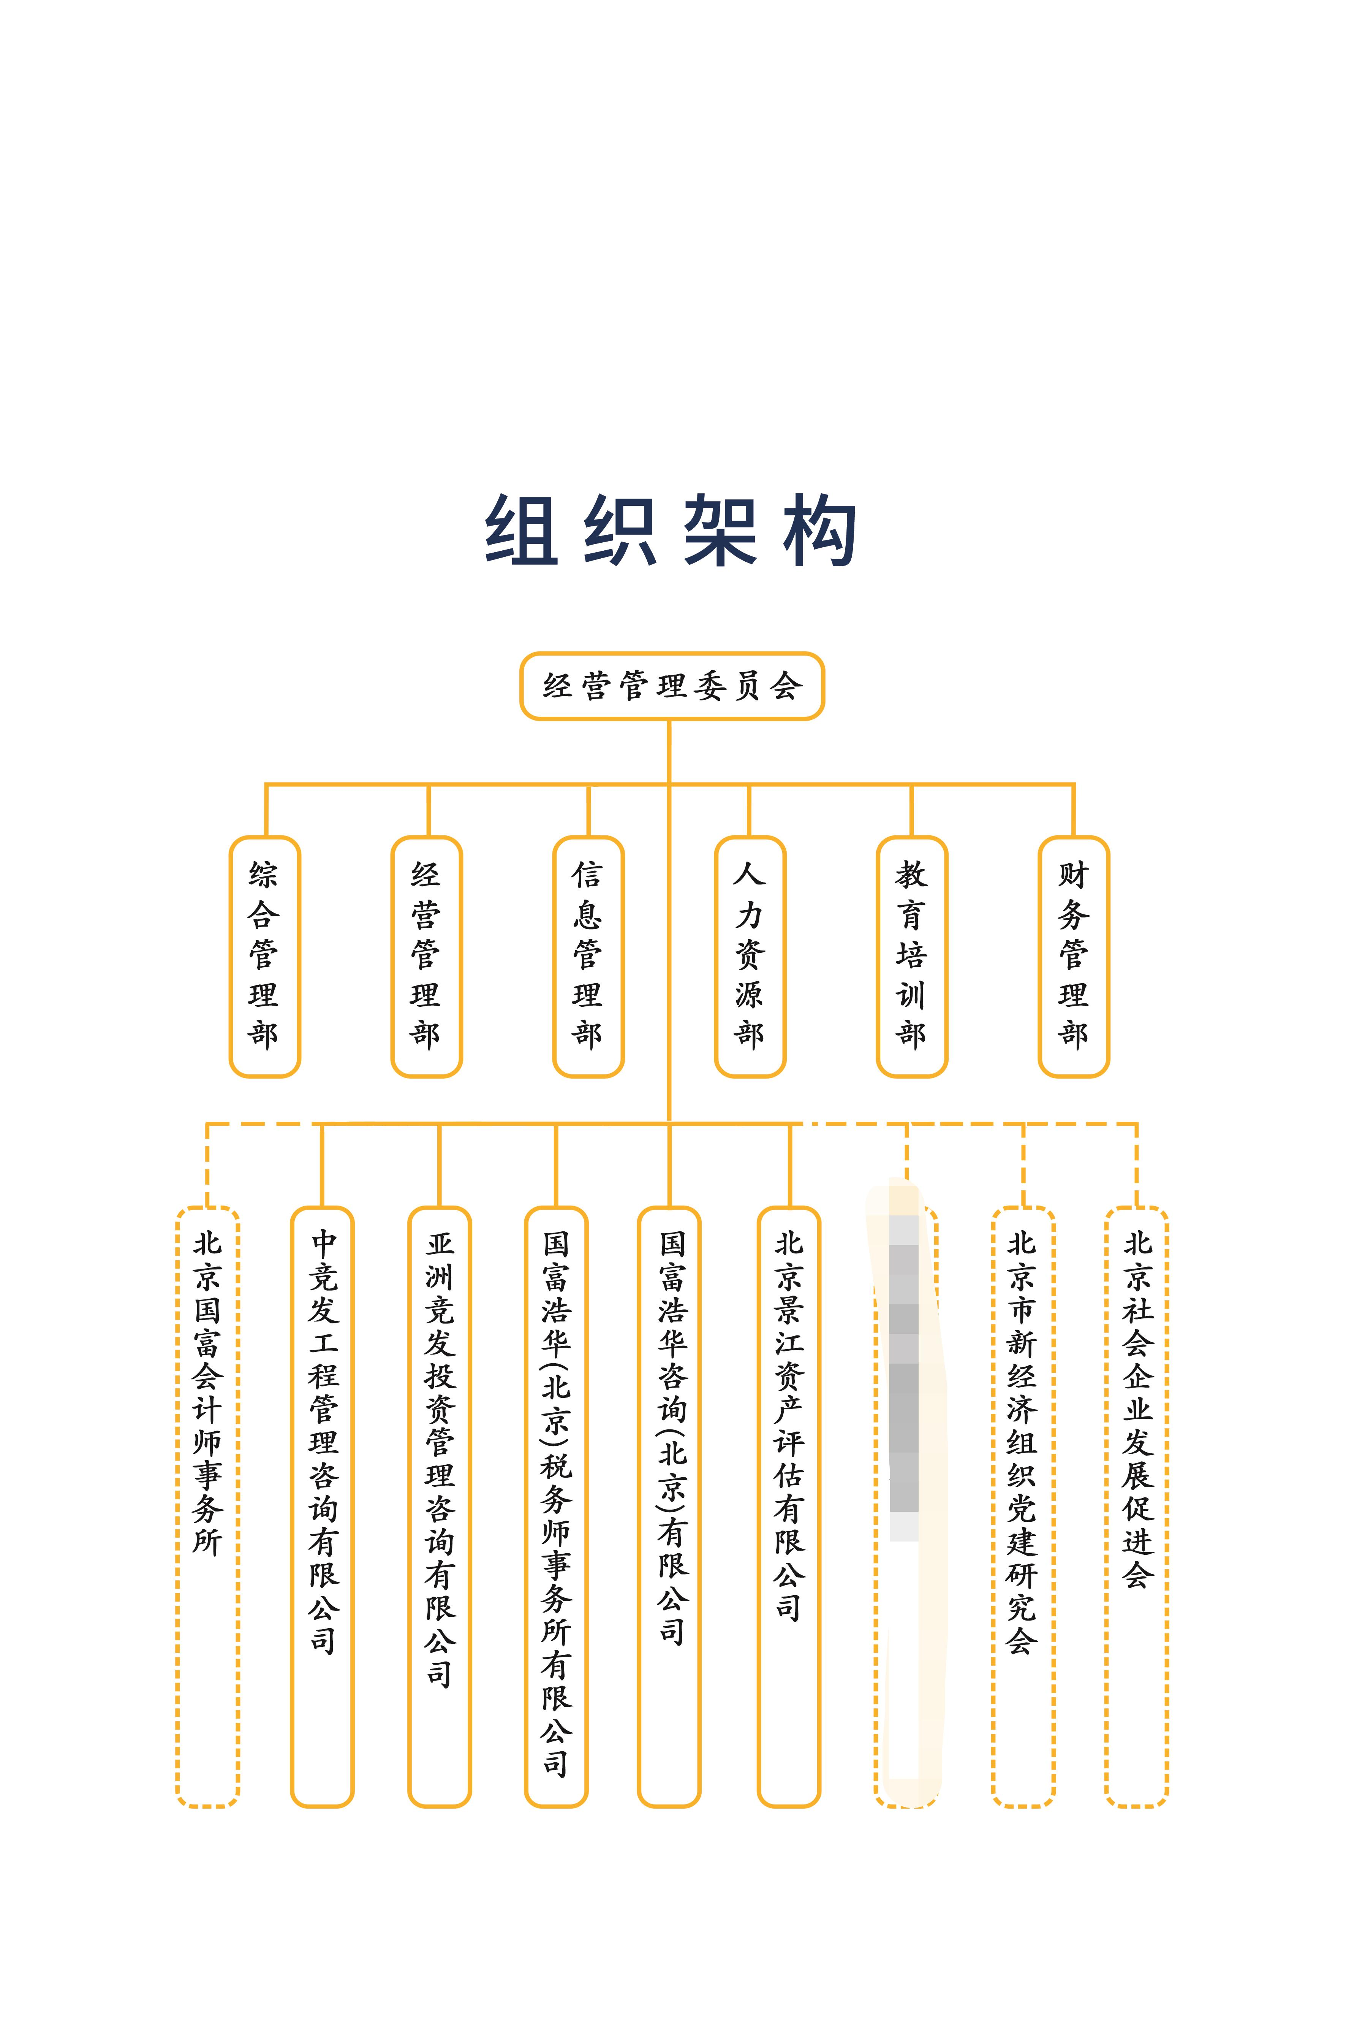

组织员工管理
项目 | 内容（请参照备注，详细填写） |  | 备注
组织管理 业务调研 | 组织架构类型及层级分几级管理（提供架构图） |  | 【填写示例】： 组织架构类型分为前台、中台、后台，前台b2b(批发）（发展c端），奢侈品/品牌/（pop店:在别的平台开的店），中台：产品、技术、设计、客服、仓储、品牌市场、供应链；后台：HR、财务、行政、法务、项目管理； 组织架构层级分4级管理， 一级组织为北森集团， 二级组织为5大事业部、人力行政中心、财务中心、运营管理中心， 三级组织为各事业部或中心下属部门， 四级为各部门下属各班组； | 请将组织架构图贴于此处
 | 组织架构是否有统一编码？编码是已应用到与其他系统集成使用？ | 无编码 | 【说明】： 组织架构编码建议使用流水码，北森系统可以支持自动生成组织编码，无需HR手工编写。
 | 组织架构调整是否频繁？调整周期？调整涉及工作时长？ | 组织架构调整频率一般 | 【填写示例】： 组织架构一年调整1次，基本在每年年底12月份开始战略规划，在次年1-2月份定型，要求定型后1星期内完成系统调整和人员调整，
 | 组织架构调整是集团统一管控，还是分权由各管理单位分别调整？ | 由集团统一管控及调整 | 【填写示例】： 由集团OD及SSC统一管控及调整 HRBP不负责组织架构调整；
 | 是否编制管理？如果有，编制是强控制还是弱控制？编制管理是控制到部门还是职位？ | 弱管控 | 【说明】 （所谓强控制，即如果超编就不再让新增人员，除非扩编。所谓弱控制，即超编时，只提示超编）。 【填写示例】： 有编制管理，控制到部门，每年架构调整时定编制；弱管控；
 | 是否允许部门负责人、员工/经理查看全公司组织架构树？ | 组织架构允许全员查看 | 【填写示例】： 组织架构允许全员开放
 | 是否有虚拟组织架构？ | 有 | 【填写示例】： 例如董事会、党群、工会，或者短期不设为行政组织的项目管理组；
 | 补充说明
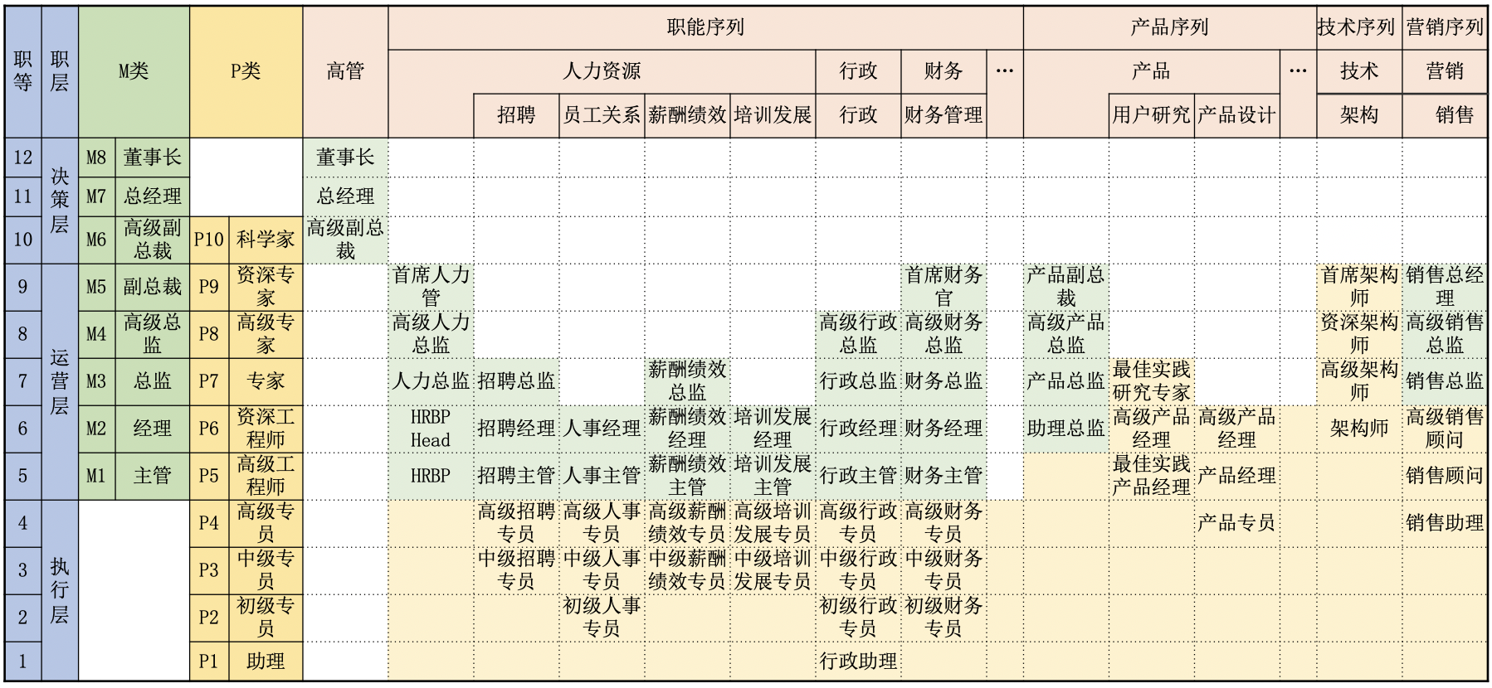
职务职位管理 业务调研 | 使用职务还是职位？ 职务/职位是如何分类的？职务序列/职位序列是什么？ | 只使用职务，职务序列分为：管理序列、专业序列 | 【填写示例】： 示例见右图 只使用职务，没有细化到职位， 职务序列分为：管理序列、专业序列… 职层为：决策层、运营层、执行层 | 请将职务职位体系图贴于此处
 | 是否有职级、职等？如何划分的？职级、职等是否直接关联薪酬定薪？ |  | 【填写示例】： 示例见右图 职级为：M1-8,P1-10 职等为：1-12 职级职等只限制了薪资范围，做宽带薪酬，谈判定薪
 | 上下级的行政汇报条线是怎样的？是否有双线汇报的情况？举个例子说明 | 员工-部门负责人-分管领导-总经理 | 【填写示例】： 请举一个公司内部门最典型的一个汇报条线示例， 例如，员工的直线上级为主管-经理-总监-副总裁-董事长，逐级汇报， 有双线汇报的，例如一个开发工程师向部门经理汇报，作为直线上级，直线上级对员工的财务审批和入离调转的行政审批负责， 同时他在A项目组中，在业务上面向项目经理汇报，作为虚线上级，虚线上级对员工的日常考勤和绩效打分负责。
 | 职务职位对员工如何展示？ 其上级领导是否可见？ | 员工只能看到自己的职务序列，其他内容看不到， 员工上级均可见，部门负责人只能查看本部门员工信息 | 【填写示例】： 例如某员工的职位为 XX软件部JAVA开发工程师； 员工的职务为 高级工程师，职务序列为专业序列，职级为P5，职等为5； 员工只能看到自己的职位名称和职务序列，其他内容看不到， 员工上级均可见； HR会对职务职位统一管理可见。
 | 特殊权限说明 |  | 【填写示例】： 员工信息对上级可见，但是其虚线上级不能查看员工信息；
 | 补充说明
员工管理 业务调研 | 是否使用员工编码？或者工号？是否应用于其他系统集成？ | 使用员工工号，流水码 | 【填写示例】： 使用员工工号，工号建议使用流水码，000001-999999，顺序排列， 工号会同步到OA和考勤机
 | 是否有员工通讯录？通讯录权限如何设置？ | 有员工通讯录，全员可以查看 | 【填写示例】： 员工信息对上级可见，但是其虚线上级不能查看员工信息；
 | 员工登录系统方式有哪些？ | 移动端通过飞书单点登录 | 【填写示例】： PC端员工通过OA单点登录到hr系统； 移动端员工通过钉钉/企业微信单点登录到hr系统。
 | 员工入离职待办事项有哪些？ 谁来负责办理？ | 入职：1:员工工号、邮箱、飞书系统、亿企薪系统--人力专员负责；2;工位安排--部门负责；3：电脑、门禁卡、办公用品--综合管理部负责；4：软件系统--信息专员负责 离职：1：离职申请表、交接表--人力专员负责；2：工作交接--部门负责；3：归还办公用品、电脑 、门禁卡--综合管理部负责；3：注销软件系统--信息专员负责；4：社保公积金减员--人力专员负责；5：财务交接--财务专员负责；6：离职证明--人力专员负责 | 【填写示例】： 入职：1、分配工号、邮箱-SSC；2、安排工位-各地行政；3、分配办公电脑-各地行政... 离职：1、电脑回收-各地行政；2、工卡、门禁卡等收回-各地行政…
 | 员工可在线开具哪些证明？ | 在职证明、收入证明、实习证明 | 【填写示例】： 在职证明、收入证明、实习证明
 | 员工合同到期提醒如何设置？ | 合同到期前30天，提醒给HR、直线上级、员工本人 | 【填写示例】： 合同到期前15天，提醒给HR、直线上级、员工
 | 员工生日到期提醒如何设置？ | 生日当天发送祝福语给员工，提醒给直线上级 | 【填写示例】： 生日到期当天，提醒给直线上级、员工
 | 员工周年提醒如何设置？ | 周年当天发送感谢语给员工，提醒给直线上级 | 【填写示例】： 生日到期当天，提醒给直线上级、员工
 | 员工试用期到期提醒如何设置？ | 试用期到期前30天，提醒给HR、直线上级、员工本人 | 【填写示例】： 试用期到期前30天，提醒给HR、直线上级、员工
 | 员工证书执照到期提醒如何设置？ | 证书执照到期前30天，提醒给HR、直线上级、员工本人 | 【填写示例】： 证书执照到期前30天，提醒给HR、直线上级、员工
 | 补充说明

